CP01
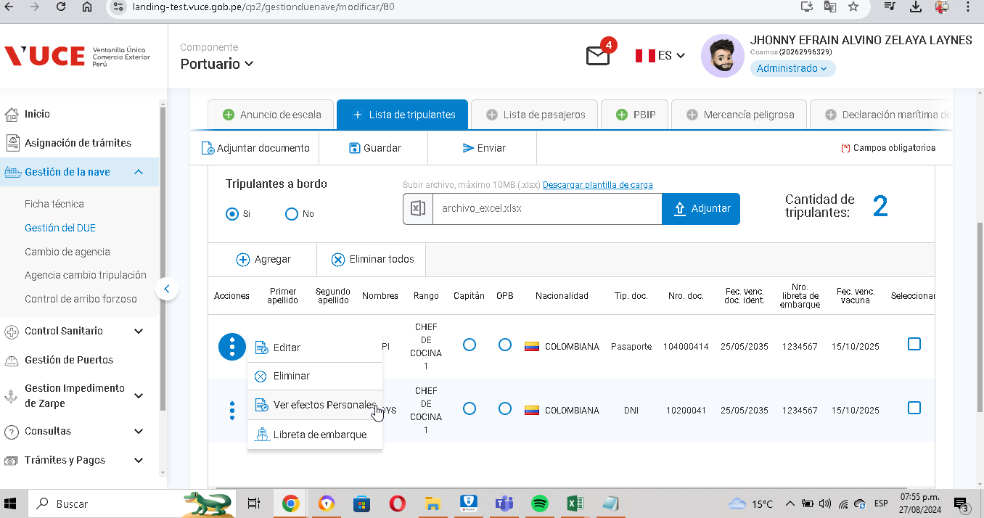
CASO | Verificar que los efectos de los tripulantes sean autorizados por parte de sus respectivas entidades.
 | VUCEPERPAM-230

ROL | Navegador: CHROME
 | Rol: rol autorizado

EVIDENCIA DEL CASO

P1. Ingresar a la página de la VUCE (Link Certificacion)

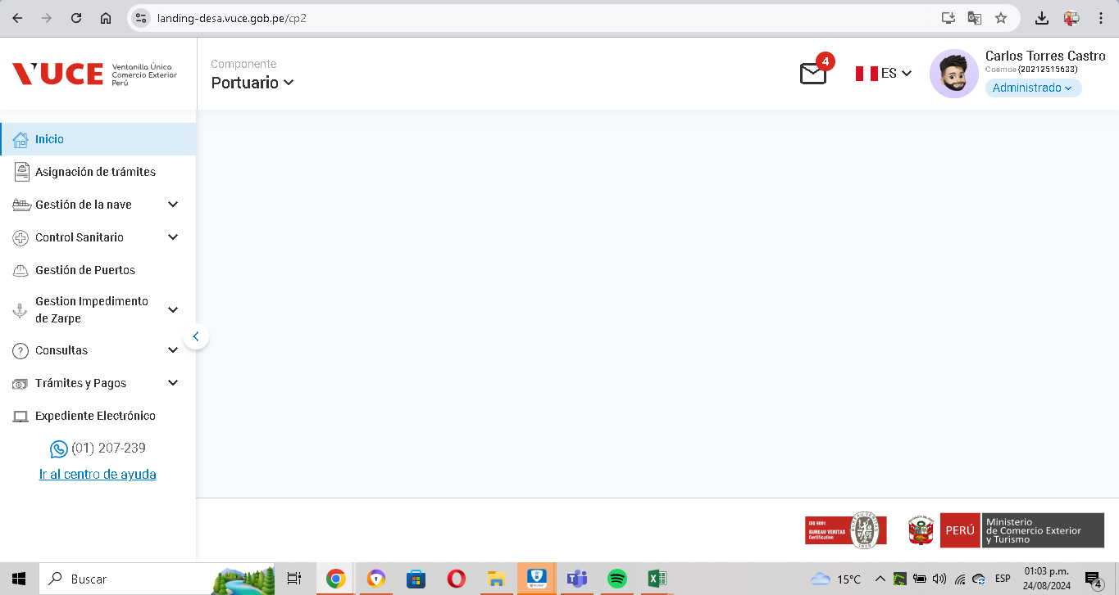

P2. Ingresar menú de opciones del sistema VUCE CP 2.0: Gestión de la Nave
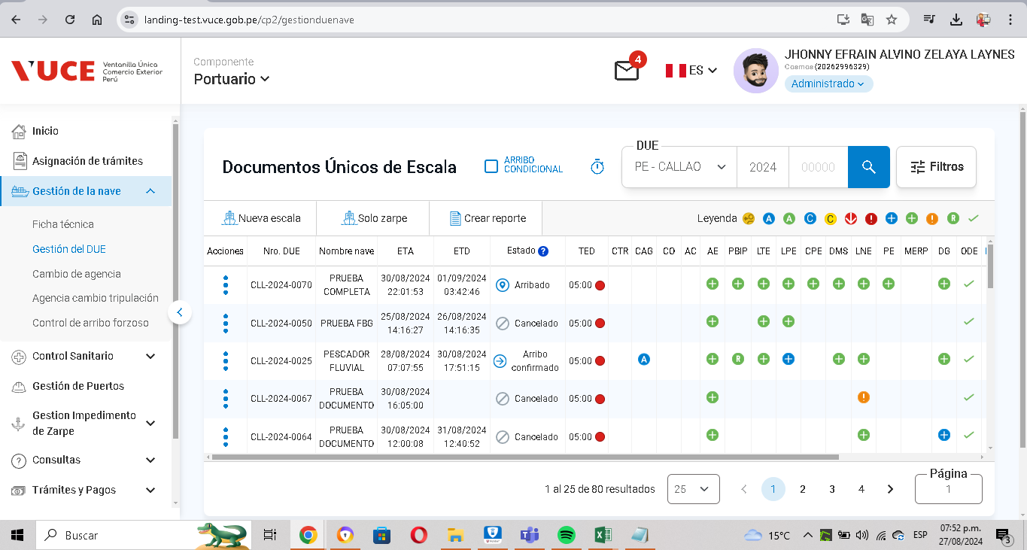

P3. Seleccionar la subopción del submenú Lista de tripulacion”.
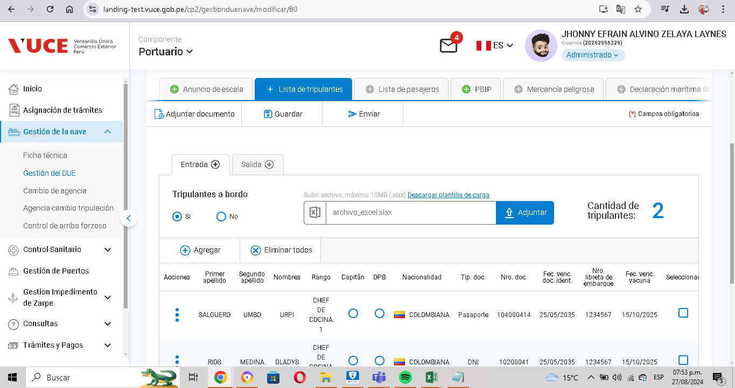

P4. Seleccionar SI SON autorizados por parte de sus respectivas entidades.

CP02
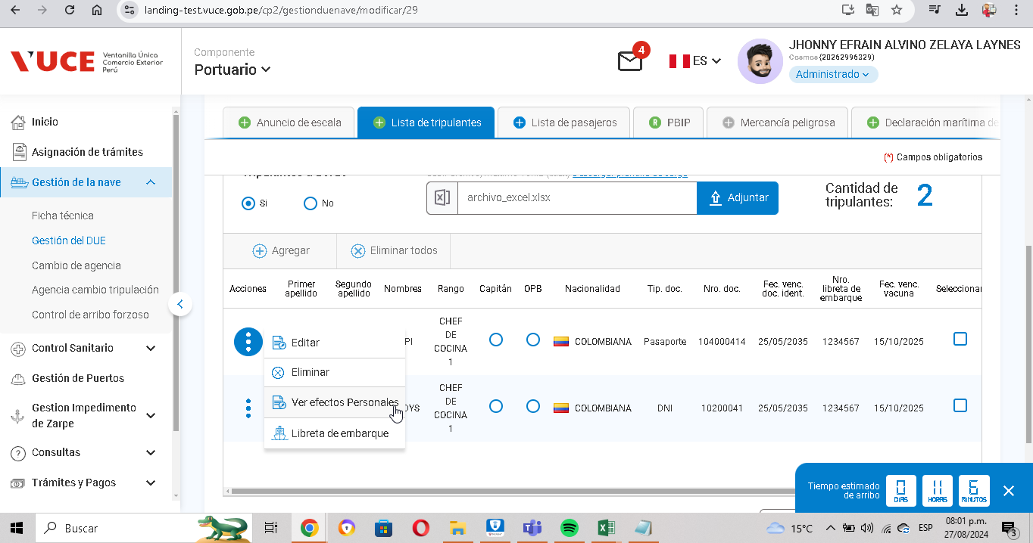
CASO | Verificar que los efectos se encuentren autorizados cuando el DUE se encuentra en estado “Arribo anunciado”, “Arribo confirmado”, “Zarpe anunciado” o “Zarpe confirmado
 | VUCEPERPAM-230

ROL | Navegador: CHROME
 | Rol: rol autorizado

EVIDENCIA DEL CASO

P1. Ingresar a la página de la VUCE (Link Certificacion)

P2. Ingresar menú de opciones del sistema VUCE CP 2.0: Gestión de la Nave

P3. Seleccionar la subopción del submenú Lista de tripulacion” - estado "arribo anunciado"
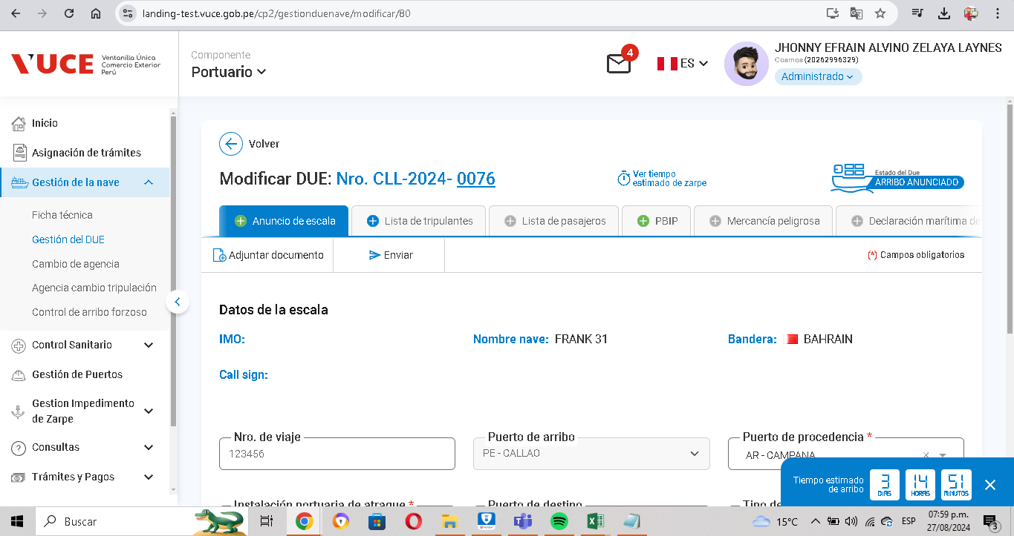

P4. Seleccionar SI SON autorizados por parte de sus respectivas entidades.

P5. Seleccionar la subopción del submenú Lista de tripulacion” - estado "arribo confirmado"
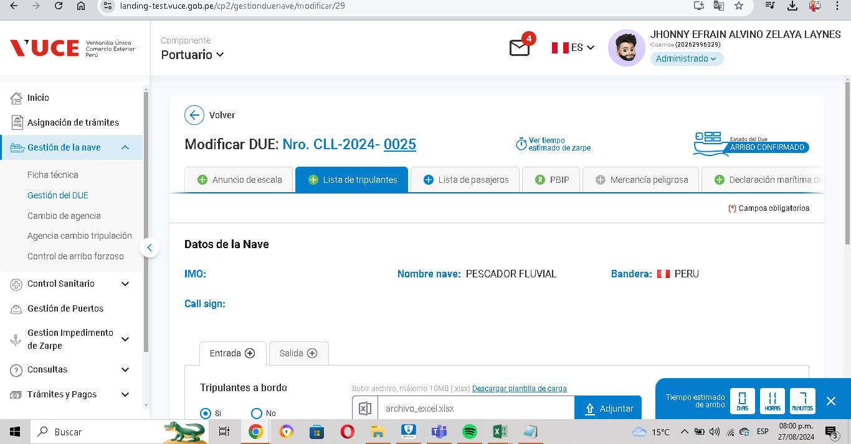

P6. Seleccionar SI SON autorizados por parte de sus respectivas entidades.

CP03
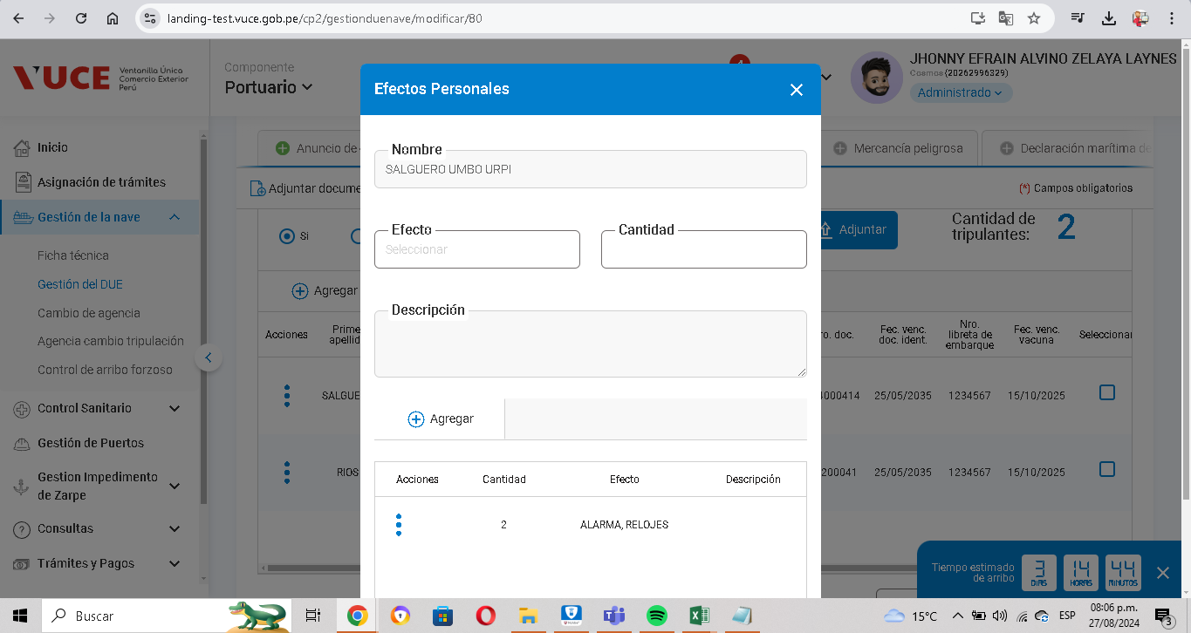
CASO | Verificar que se habilite los campos para rellenarlos
 | VUCEPERPAM-230

ROL | Navegador: CHROME
 | Rol: rol autorizado

EVIDENCIA DEL CASO

P1. Ingresar a la página de la VUCE (Link Certificacion)

P2. Ingresar menú de opciones del sistema VUCE CP 2.0: Gestión de la Nave

P3. Seleccionar la subopción del submenú Lista de tripulacion”.

P4. Seleccionar SI SON autorizados por parte de sus respectivas entidades.

CP04
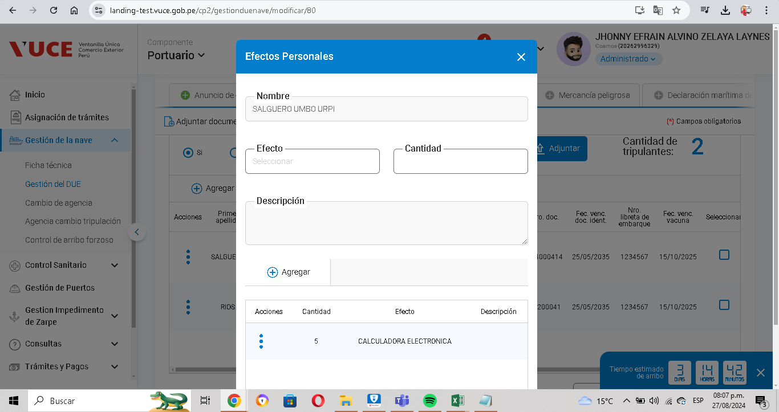
CASO | Verificar que se agreguen datos a la lista presionando el botón "Agregar".
 | VUCEPERPAM-230

ROL | Navegador: CHROME
 | Rol: rol autorizado

EVIDENCIA DEL CASO

P1. Ingresar a la página de la VUCE (Link Certificacion)

P2. Ingresar menú de opciones del sistema VUCE CP 2.0: Gestión de la Nave

P3. Seleccionar la subopción del submenú Lista de tripulacion”.

P4. Clic en el boton AGREGAR

CP05
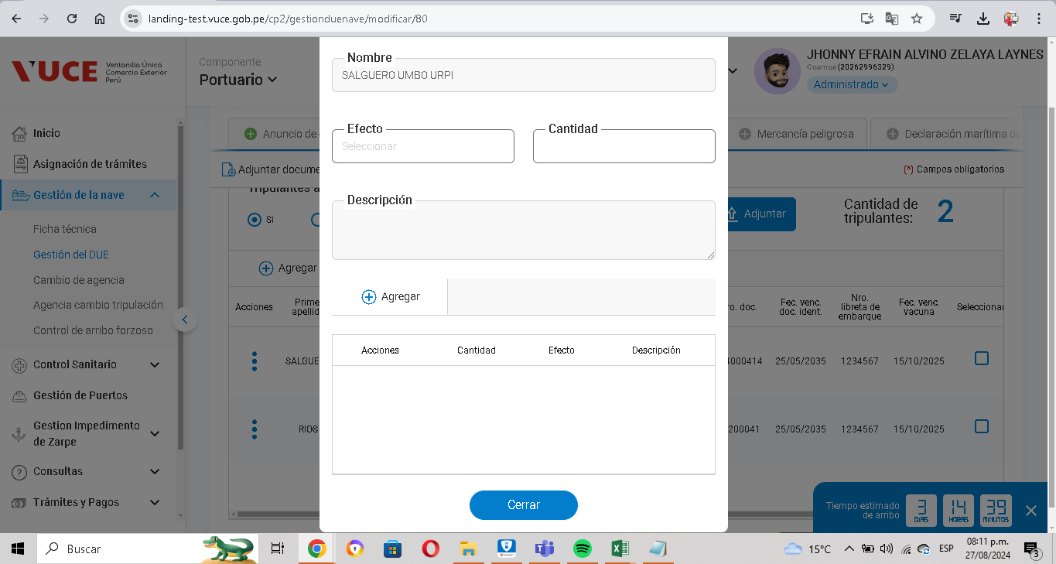
CASO | Verificar que los registros agregados en la grilla se guardenn de forma temporal hasta que se proceda con el proceso de guardar.
 | VUCEPERPAM-230

ROL | Navegador: CHROME
 | Rol: rol autorizado

EVIDENCIA DEL CASO

P1. Ingresar a la página de la VUCE (Link Certificacion)

P2. Ingresar menú de opciones del sistema VUCE CP 2.0: Gestión de la Nave

P3. Seleccionar la subopción del submenú Lista de tripulacion”.

P4. Clic en el boton AGREGAR

P5. Se guarda de forma temporal hasta no dar click en el boton GUARDAR

CP06

CASO | Verificar que no pueda agregarse un mismo efecto por tripulante de forma duplicada .
 | VUCEPERPAM-230

ROL | Navegador: CHROME
 | Rol: rol autorizado

EVIDENCIA DEL CASO

P1. Ingresar a la página de la VUCE (Link Certificacion)

P2. Ingresar menú de opciones del sistema VUCE CP 2.0: Gestión de la Nave

P3. Seleccionar la subopción del submenú Lista de tripulacion”.

P4. Clic en el boton AGREGAR

P5. Cuando se agrega un mismo efecto, no se puede duplicar

CP08
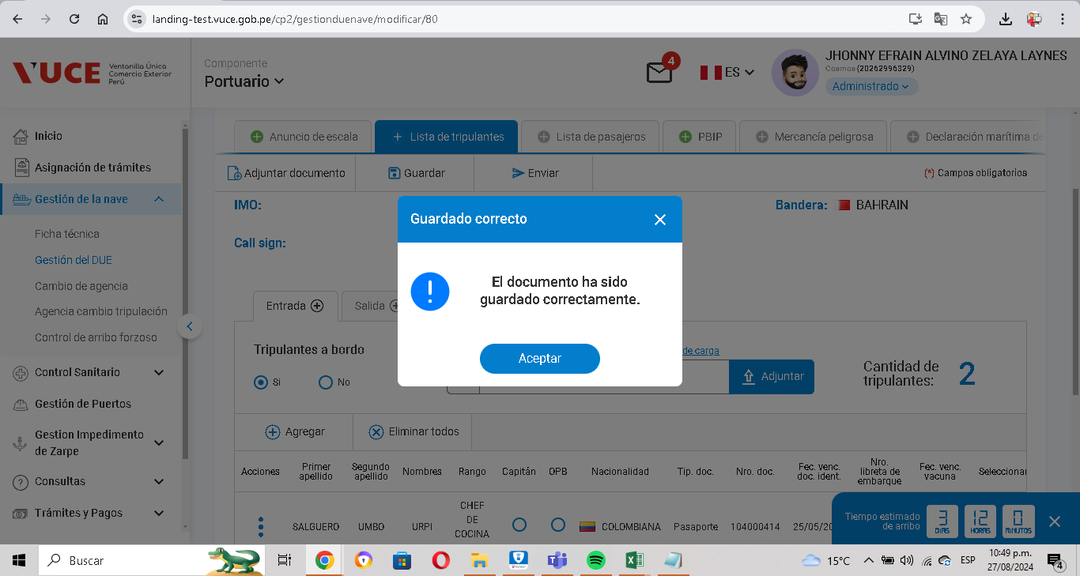
CASO | Verificar que se guarde de forma correcta y en definitivo.
 | VUCEPERPAM-230

ROL | Navegador: CHROME
 | Rol: rol autorizado

EVIDENCIA DEL CASO

P1. Ingresar a la página de la VUCE (Link Certificacion)

P2. Ingresar menú de opciones del sistema VUCE CP 2.0: Gestión de la Nave

P3. Seleccionar la subopción del submenú Lista de tripulacion”.

P4. Clic en el boton AGREGAR

P5. Clic en elboton guardar y sale el mensaje

CP09
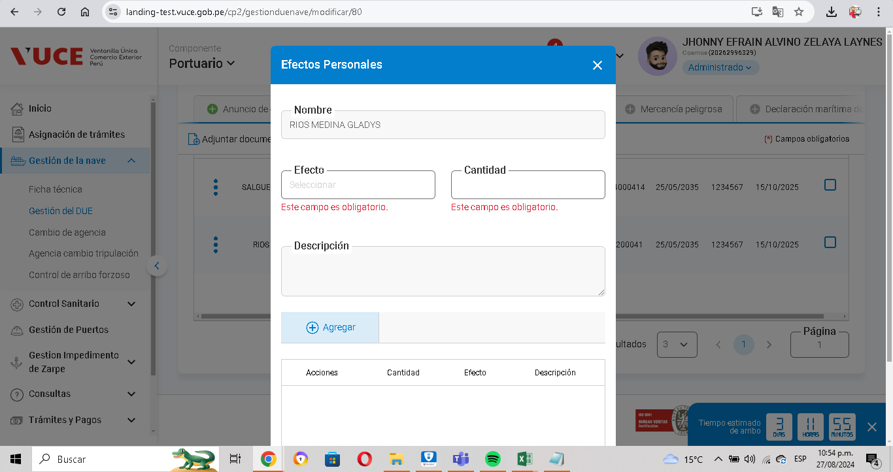
CASO | Verificar que se registren los datos obligatorios de los campos para ser guardados correctamente y agregando los efectos requeridos con el navegador Chrome.
 | VUCEPERPAM-230

ROL | Navegador: CHROME
 | Rol: rol autorizado

EVIDENCIA DEL CASO

P1. Ingresar a la página de la VUCE (Link Certificacion)

P2. Ingresar menú de opciones del sistema VUCE CP 2.0: Gestión de la Nave

P3. Seleccionar la subopción del submenú Lista de tripulacion”.

P4. Se valida que se tiene que completar los campos requeridos

CP10
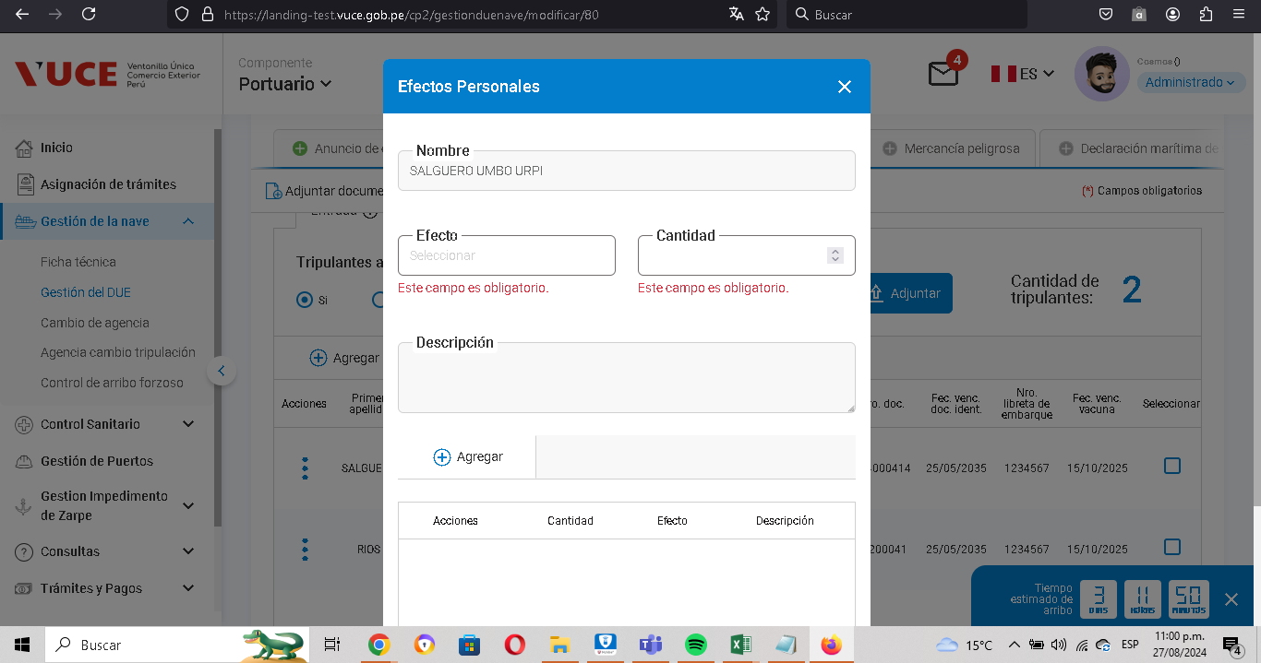
CASO | Verificar que se registren los datos obligatorios de los campos para ser guardados correctamente y agregando los efectos requeridos con el navegador Firefox.
 | VUCEPERPAM-230

ROL | Navegador: Firefox
 | Rol: rol autorizado

EVIDENCIA DEL CASO

P1. Ingresar a la página de la VUCE (Link Certificacion)
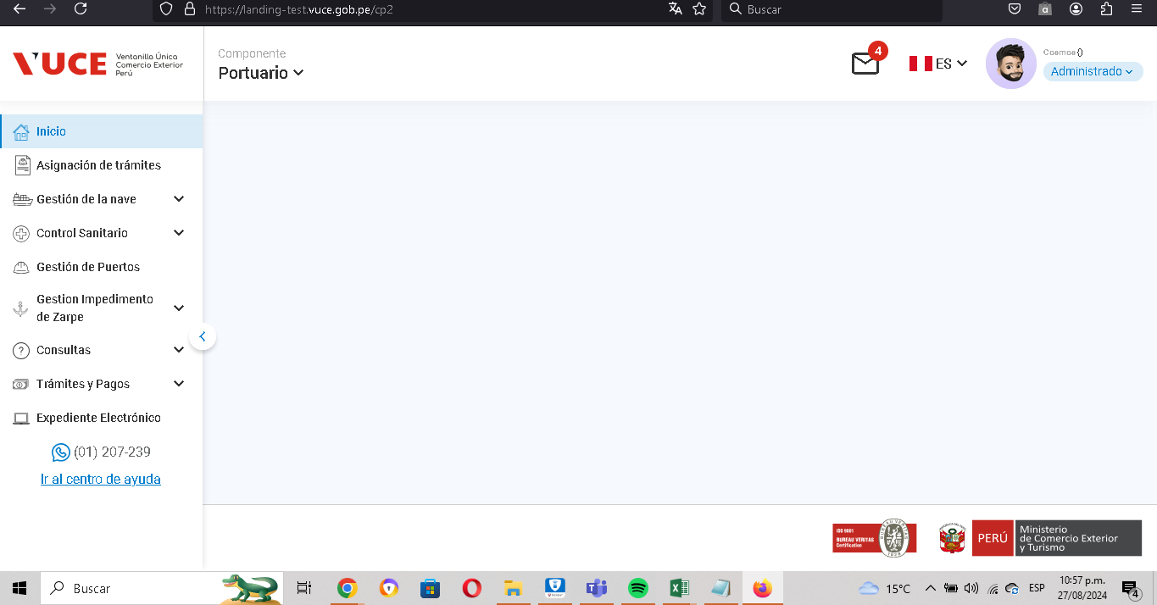

P2. Ingresar menú de opciones del sistema VUCE CP 2.0: Gestión de la Nave
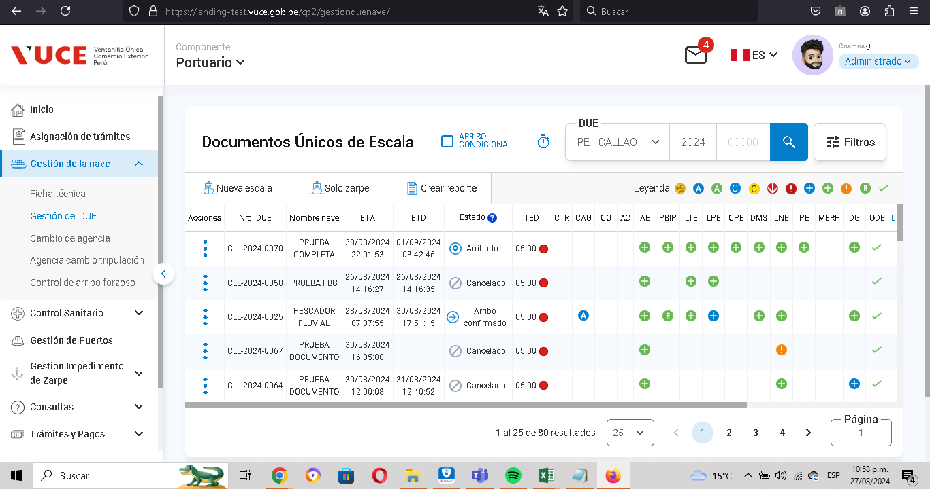

P3. Seleccionar la subopción del submenú Lista de tripulacion”.
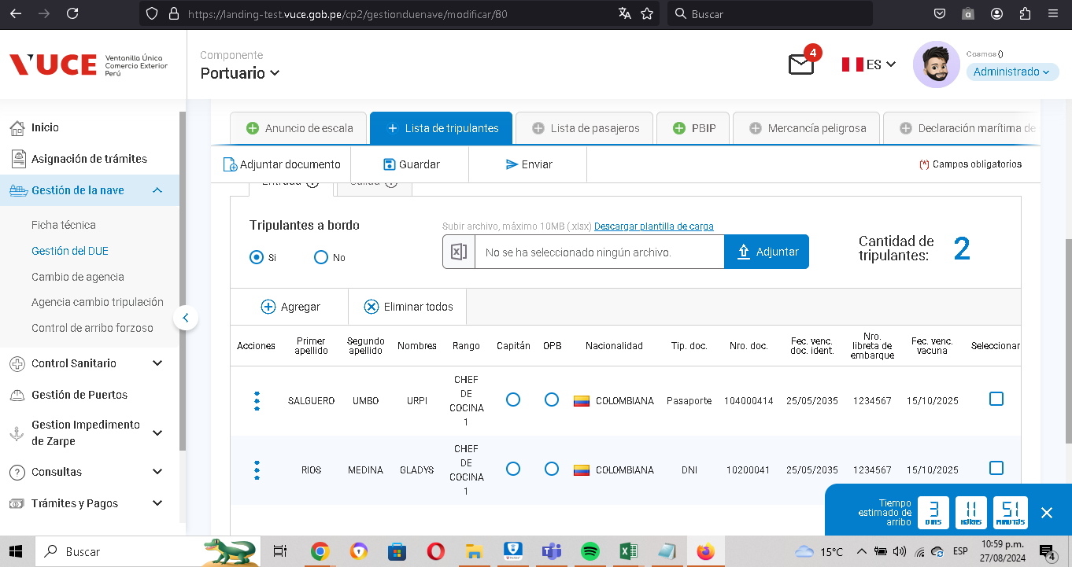

P4. Se valida que se tiene que completar los campos requeridos

CP11
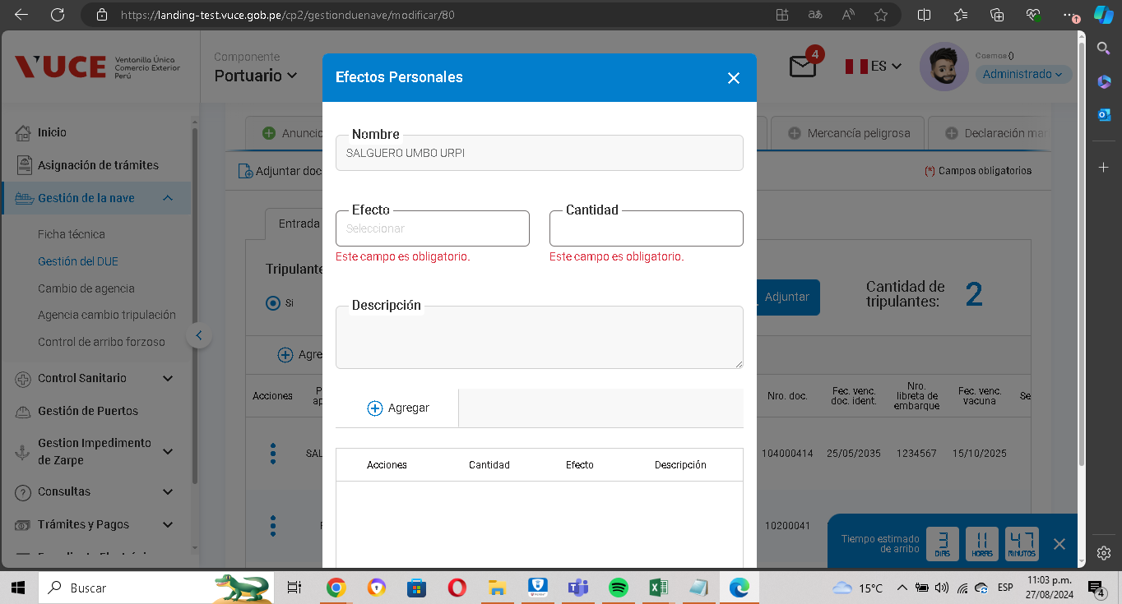
CASO | Verificar que se registren los datos obligatorios de los campos para ser guardados correctamente y agregando los efectos requeridos con el navegador Microsoft Edge.
 | VUCEPERPAM-230

ROL | Navegador: Edge
 | Rol: rol autorizado

EVIDENCIA DEL CASO

P1. Ingresar a la página de la VUCE (Link Certificacion)
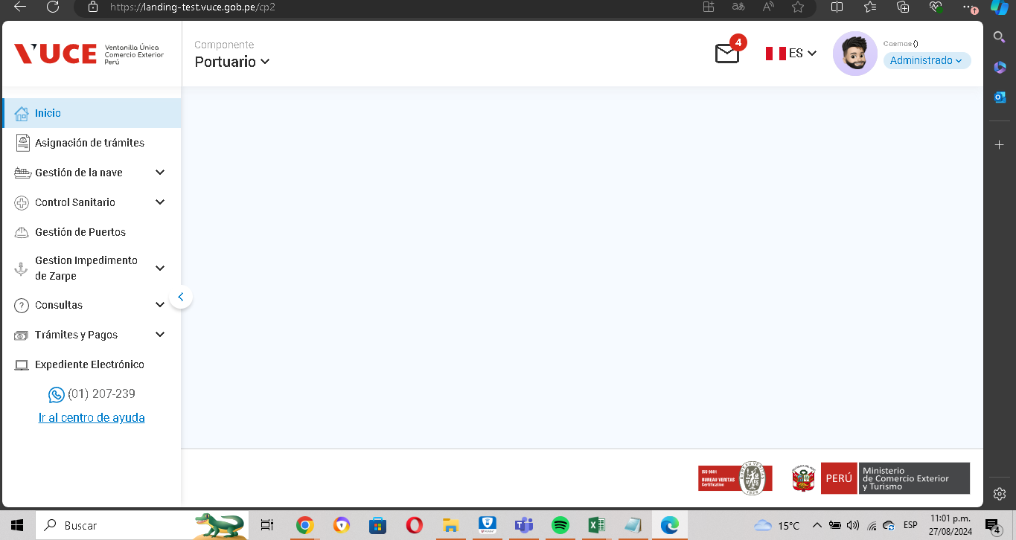

P2. Ingresar menú de opciones del sistema VUCE CP 2.0: Gestión de la Nave
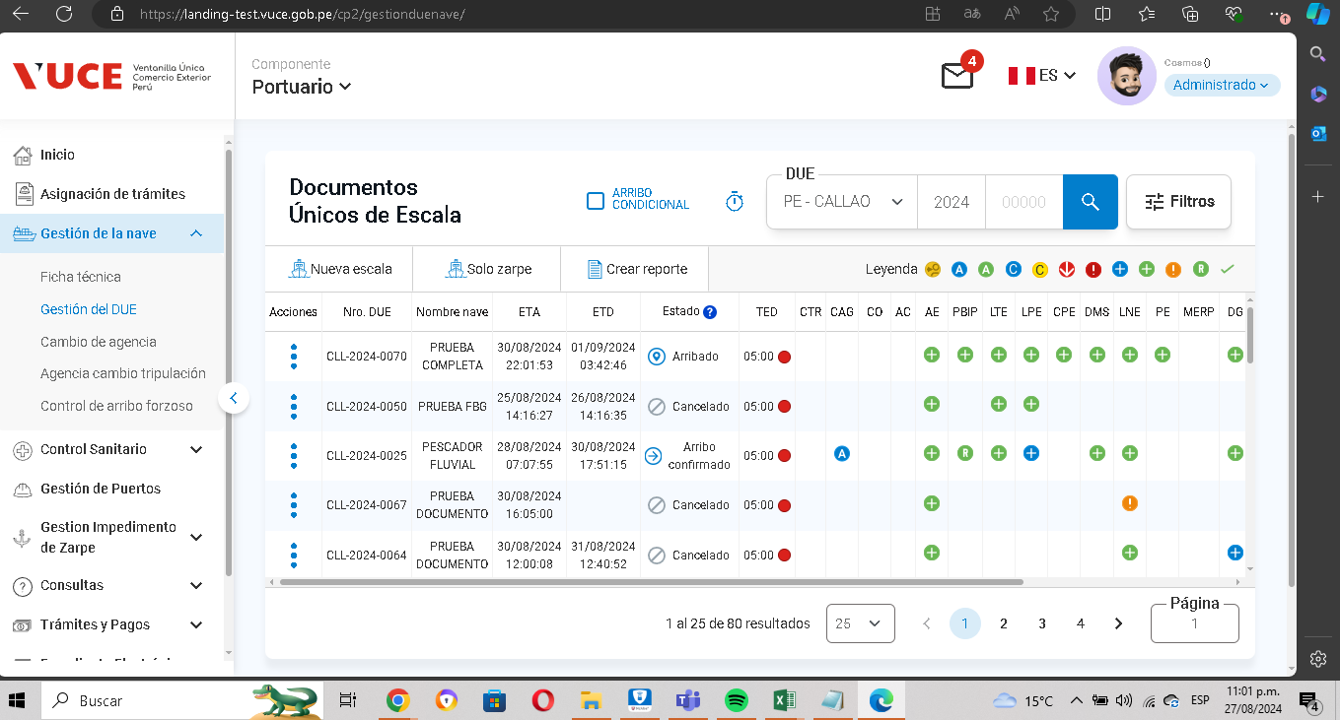

P3. Seleccionar la subopción del submenú Lista de tripulacion”.
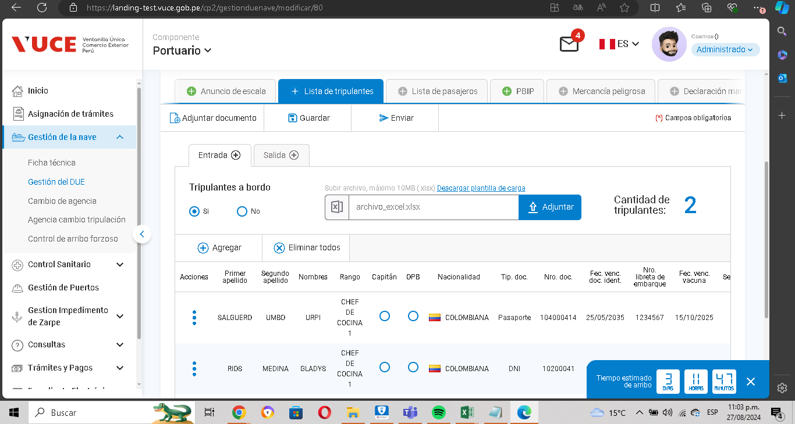

P4. Se valida que se tiene que completar los campos requeridos

CP12
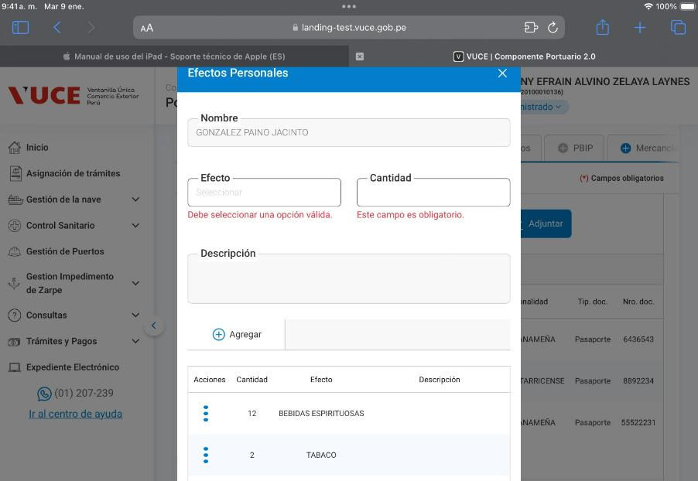
CASO | Verificar que se registren los datos obligatorios de los campos para ser guardados correctamente y agregando los efectos requeridos con el navegador Safari.
 | VUCEPERPAM-230

ROL | Navegador: Safari
 | Rol: rol autorizado

EVIDENCIA DEL CASO

EVIDENCIA DEL CASO

P1. Ingresar a la página de la VUCE (Link Certificacion)

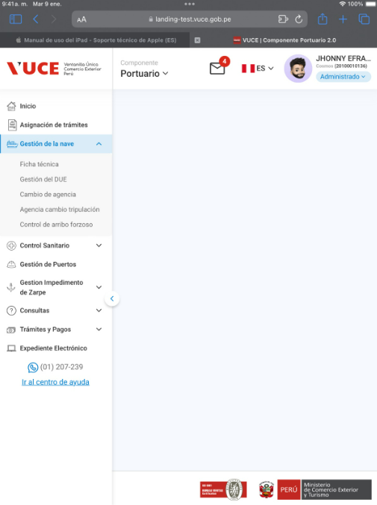

P2. Ingresar menú de opciones del sistema VUCE CP 2.0: Gestión de la Nave

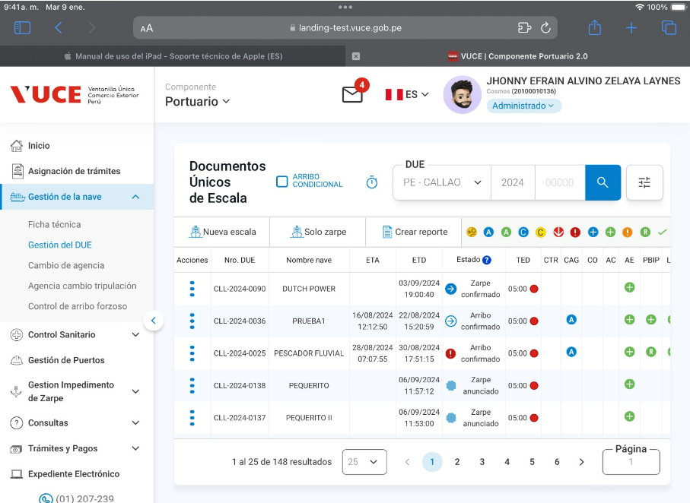

P3. Seleccionar la subopción del submenú Lista de tripulacion”.

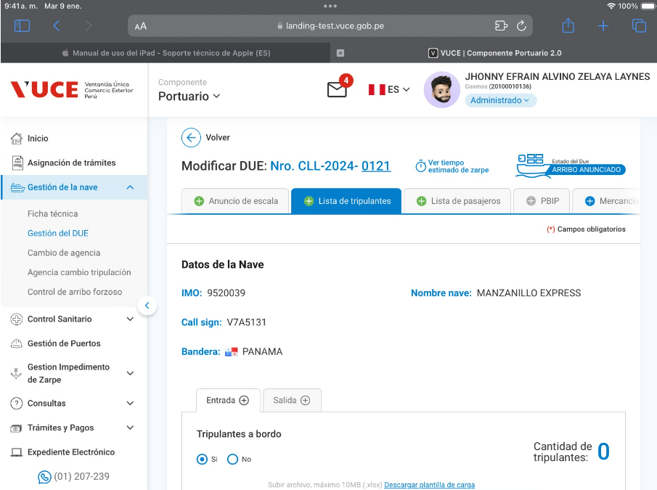

P4. Se valida que se tiene que completar los campos requeridos

CP14
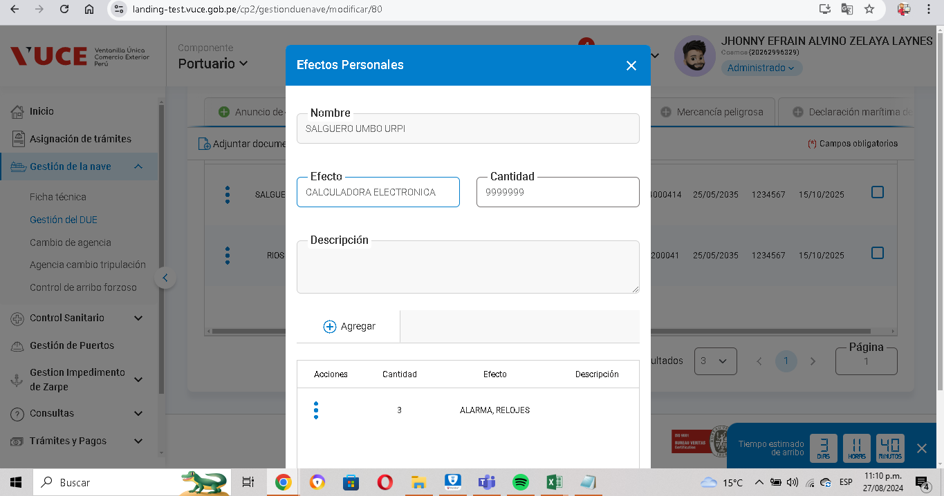
CASO | Verificar que se respete las limitaciones y longitud de formato de los campos para ser guardados correctamente.
 | VUCEPERPAM-230

ROL | Navegador: CHROME
 | Rol: rol autorizado

EVIDENCIA DEL CASO

P1. Ingresar a la página de la VUCE (Link Certificacion)

P2. Ingresar menú de opciones del sistema VUCE CP 2.0: Gestión de la Nave

P3. Seleccionar la subopción del submenú Lista de tripulacion”.

P4. Se valida que se respeta los limites y longuitud

CP15

CASO | Verificar que si en caso no se respeten las limitaciones y longitud de formato de los campos registrados, muestre el mensaje de error E0001.
 | VUCEPERPAM-230

ROL | Navegador: CHROME
 | Rol: rol autorizado

EVIDENCIA DEL CASO

P1. Ingresar a la página de la VUCE (Link Certificacion)

P2. Ingresar menú de opciones del sistema VUCE CP 2.0: Gestión de la Nave

P3. Seleccionar la subopción del submenú Lista de tripulacion”.

P4. Se valida que se muestra el mensaje cuando no se respeta los limites y longuitud

CP16
CASO | Verificar que no se visualice la opción “Ver efectos personales” si no hay pasajeros a bordo o NIL
 | VUCEPERPAM-230

ROL | Navegador: CHROME
 | Rol: rol autorizado

EVIDENCIA DEL CASO

P1. Ingresar al sistema VUCE CP 2.0 (Link Certificación) con el rol autorizado

P2. Ingresar al menú de opciones del sistema VUCE CP 2.0: "Gestión de la Nave"
P3. Ingresar a la subopcion "Gestión DUE""
P4. Clic en el botón "Modificar escala"

P5. Clic en la pestaña "Lista de Tripulantes"
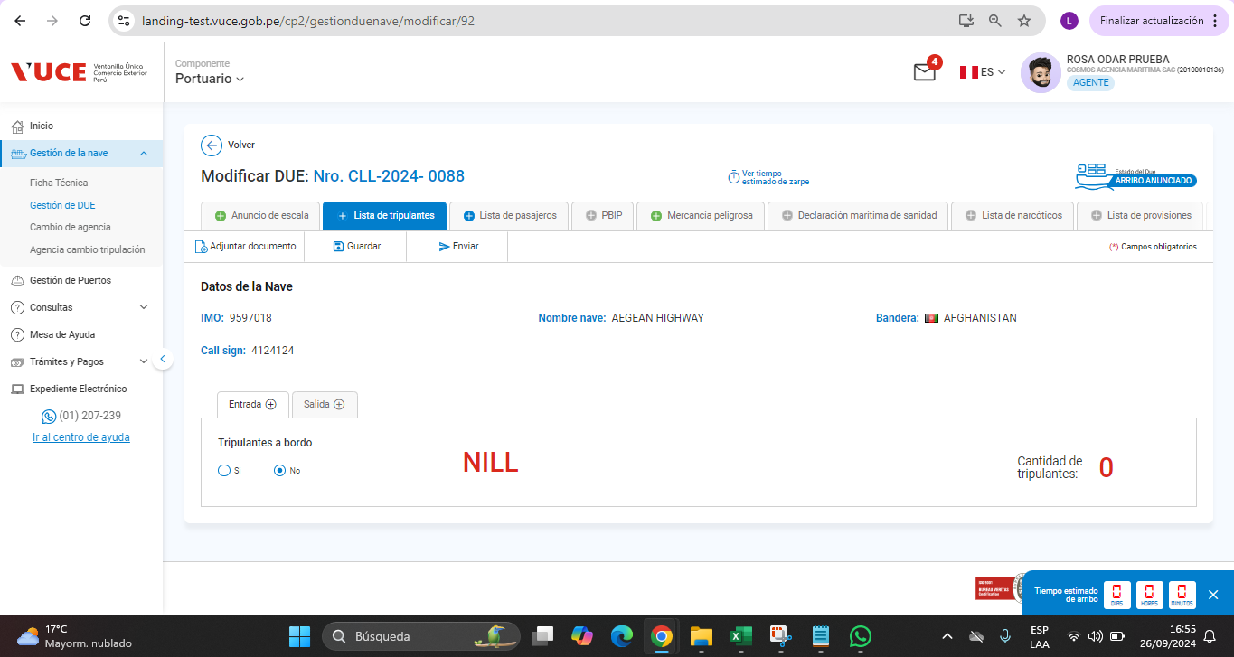

P6. Seleccione que no hay pasajeros a bordo

